Detalhamento_Avarias
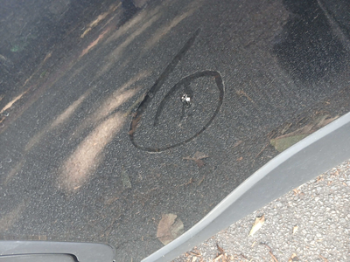
Detalhamento da Cobrança

Cliente | xxxx
Contrato: | xxxx

Placa: | SYS5G21 |  | VALOR TOTAL
Modelo: | COROLLA CROSS XRE 2.0 16V FLEX 4P C/AR - AUTOMÁTICO |  | R$420.00
Cor: | PRETO INFINITO

1 | Recuperação e pintura teto | Valor | R$420.00

